Supplementary table 6
1000 repetitions | Increasing removal
 | 10% routes |  |  |  |  |  |  |  |  |  |  |  |  |  |  |  | 20% routes
 | B |  | Z |  | P |  | K |  | BC |  | φ |  | ρ_C |  | ρ_CM |  | B |  | Z |  | P |  | K
 | GLSN | C | GLSN | C | GLSN | C | GLSN | C | GLSN | C | GLSN | C | GLSN | C | GLSN | C | GLSN | C | GLSN | C | GLSN | C | GLSN
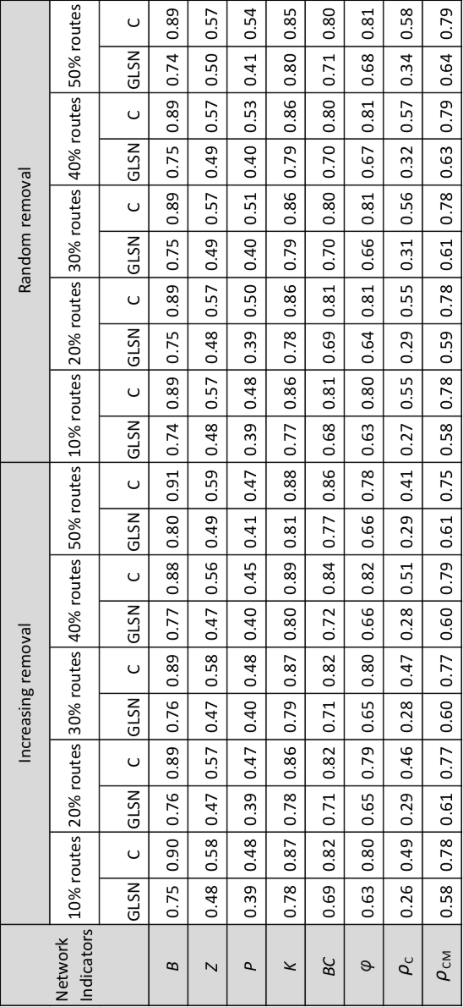
#1 | 0.76 | 0.915 | 0.47 | 0.585 | 0.39 | 0.47625 | 0.78 | 0.87625 | 0.69 | 0.8425 | 0.63 | 0.7975 | 0.26 | 0.47125 | 0.58 | 0.78125 | 0.77 | 0.91125 | 0.46 | 0.56125 | 0.4 | 0.4725 | 0.78
#2 | 0.76 | 0.85428571429 | 0.46 | 0.58142857143 | 0.39 | 0.43714285714 | 0.78 | 0.84428571429 | 0.69 | 0.80285714286 | 0.63 | 0.75571428571 | 0.26 | 0.43714285714 | 0.58 | 0.72428571429 | 0.75 | 0.85285714286 | 0.46 | 0.57857142857 | 0.38 | 0.44428571429 | 0.78
#3 | 0.76 | 0.90857142857 | 0.48 | 0.51714285714 | 0.39 | 0.50857142857 | 0.78 | 0.85714285714 | 0.69 | 0.81857142857 | 0.63 | 0.78857142857 | 0.26 | 0.45285714286 | 0.58 | 0.77428571429 | 0.75 | 0.89285714286 | 0.45 | 0.57285714286 | 0.39 | 0.47142857143 | 0.78
#4 | 0.76 | 0.91 | 0.45 | 0.57125 | 0.4 | 0.47375 | 0.78 | 0.87 | 0.69 | 0.83375 | 0.63 | 0.79 | 0.26 | 0.46 | 0.58 | 0.76875 | 0.76 | 0.90666666667 | 0.5 | 0.595 | 0.39 | 0.505 | 0.78
#5 | 0.73 | 0.89 | 0.49 | 0.54444444444 | 0.35 | 0.46333333333 | 0.78 | 0.86777777778 | 0.69 | 0.82111111111 | 0.63 | 0.81777777778 | 0.26 | 0.58111111111 | 0.58 | 0.81 | 0.77 | 0.89857142857 | 0.44 | 0.48 | 0.39 | 0.48285714286 | 0.78
#6 | 0.75 | 0.90875 | 0.46 | 0.57625 | 0.4 | 0.4975 | 0.78 | 0.87125 | 0.69 | 0.83625 | 0.63 | 0.8075 | 0.26 | 0.48375 | 0.58 | 0.78875 | 0.74 | 0.83666666667 | 0.52 | 0.64666666667 | 0.38 | 0.48833333333 | 0.78
#7 | 0.72 | 0.89428571429 | 0.45 | 0.58857142857 | 0.39 | 0.48857142857 | 0.78 | 0.86571428571 | 0.69 | 0.82285714286 | 0.63 | 0.80142857143 | 0.26 | 0.48285714286 | 0.58 | 0.78571428571 | 0.77 | 0.86857142857 | 0.47 | 0.58142857143 | 0.39 | 0.46 | 0.78
#8 | 0.74 | 0.905 | 0.46 | 0.57875 | 0.39 | 0.495 | 0.78 | 0.87 | 0.69 | 0.835 | 0.63 | 0.79625 | 0.26 | 0.48125 | 0.58 | 0.77875 | 0.76 | 0.89428571429 | 0.46 | 0.57142857143 | 0.4 | 0.47 | 0.78
#9 | 0.76 | 0.87333333333 | 0.53 | 0.65 | 0.39 | 0.50166666667 | 0.78 | 0.85833333333 | 0.69 | 0.785 | 0.63 | 0.80333333333 | 0.26 | 0.54 | 0.58 | 0.785 | 0.79 | 0.90428571429 | 0.49 | 0.55142857143 | 0.4 | 0.49857142857 | 0.78
#10 | 0.72 | 0.90777777778 | 0.47 | 0.51888888889 | 0.39 | 0.5 | 0.78 | 0.87555555556 | 0.69 | 0.77777777778 | 0.63 | 0.82555555556 | 0.26 | 0.57888888889 | 0.58 | 0.81666666667 | 0.78 | 0.91285714286 | 0.45 | 0.48857142857 | 0.39 | 0.45428571429 | 0.78
#11 | 0.77 | 0.90142857143 | 0.51 | 0.61142857143 | 0.39 | 0.48285714286 | 0.78 | 0.86714285714 | 0.69 | 0.81857142857 | 0.63 | 0.80571428571 | 0.26 | 0.49714285714 | 0.58 | 0.79 | 0.73 | 0.905 | 0.47 | 0.605 | 0.4 | 0.46833333333 | 0.78
#12 | 0.73 | 0.915 | 0.44 | 0.6 | 0.4 | 0.5075 | 0.78 | 0.8775 | 0.69 | 0.82375 | 0.63 | 0.815 | 0.26 | 0.5075 | 0.58 | 0.805 | 0.76 | 0.895 | 0.46 | 0.55625 | 0.39 | 0.4775 | 0.78
#13 | 0.78 | 0.90333333333 | 0.52 | 0.58333333333 | 0.38 | 0.47666666667 | 0.78 | 0.85 | 0.69 | 0.81333333333 | 0.63 | 0.74833333333 | 0.26 | 0.40833333333 | 0.58 | 0.72666666667 | 0.77 | 0.88428571429 | 0.45 | 0.55571428571 | 0.39 | 0.45 | 0.78
#14 | 0.74 | 0.84571428571 | 0.52 | 0.65142857143 | 0.38 | 0.49857142857 | 0.78 | 0.84857142857 | 0.69 | 0.75714285714 | 0.63 | 0.81285714286 | 0.26 | 0.56 | 0.58 | 0.80714285714 | 0.74 | 0.9175 | 0.46 | 0.57875 | 0.4 | 0.495 | 0.78
#15 | 0.77 | 0.89 | 0.52 | 0.64428571429 | 0.39 | 0.50714285714 | 0.78 | 0.87142857143 | 0.69 | 0.78571428571 | 0.63 | 0.81857142857 | 0.26 | 0.55571428571 | 0.58 | 0.81142857143 | 0.75 | 0.90375 | 0.44 | 0.56375 | 0.4 | 0.48875 | 0.78
#16 | 0.74 | 0.90285714286 | 0.46 | 0.57714285714 | 0.38 | 0.47857142857 | 0.78 | 0.86428571429 | 0.69 | 0.84285714286 | 0.63 | 0.78857142857 | 0.26 | 0.47142857143 | 0.58 | 0.76571428571 | 0.75 | 0.90285714286 | 0.46 | 0.57714285714 | 0.39 | 0.47142857143 | 0.78
#17 | 0.75 | 0.87571428571 | 0.52 | 0.60571428571 | 0.38 | 0.50142857143 | 0.78 | 0.86 | 0.69 | 0.80571428571 | 0.63 | 0.82857142857 | 0.26 | 0.60285714286 | 0.58 | 0.81857142857 | 0.75 | 0.90125 | 0.45 | 0.555 | 0.39 | 0.47125 | 0.78
#18 | 0.73 | 0.91555555556 | 0.46 | 0.59 | 0.38 | 0.49333333333 | 0.78 | 0.87555555556 | 0.69 | 0.83777777778 | 0.63 | 0.82 | 0.26 | 0.52666666667 | 0.58 | 0.81111111111 | 0.76 | 0.9025 | 0.46 | 0.57375 | 0.4 | 0.48125 | 0.78
#19 | 0.73 | 0.90285714286 | 0.45 | 0.57714285714 | 0.4 | 0.48714285714 | 0.78 | 0.86571428571 | 0.69 | 0.83714285714 | 0.63 | 0.79285714286 | 0.26 | 0.46428571429 | 0.58 | 0.77714285714 | 0.74 | 0.90714285714 | 0.48 | 0.58571428571 | 0.38 | 0.46571428571 | 0.78
#20 | 0.73 | 0.90714285714 | 0.46 | 0.59142857143 | 0.39 | 0.5 | 0.78 | 0.87142857143 | 0.69 | 0.83285714286 | 0.63 | 0.79571428571 | 0.26 | 0.49428571429 | 0.58 | 0.78 | 0.73 | 0.90571428571 | 0.45 | 0.58 | 0.39 | 0.47142857143 | 0.78
#21 | 0.78 | 0.91666666667 | 0.46 | 0.48666666667 | 0.39 | 0.47111111111 | 0.78 | 0.87777777778 | 0.69 | 0.78 | 0.63 | 0.80666666667 | 0.26 | 0.51888888889 | 0.58 | 0.79333333333 | 0.71 | 0.90777777778 | 0.51 | 0.48777777778 | 0.39 | 0.49777777778 | 0.78
#22 | 0.76 | 0.91 | 0.5 | 0.52571428571 | 0.39 | 0.50428571429 | 0.78 | 0.86142857143 | 0.69 | 0.81142857143 | 0.63 | 0.78714285714 | 0.26 | 0.45857142857 | 0.58 | 0.77571428571 | 0.75 | 0.84714285714 | 0.46 | 0.58714285714 | 0.39 | 0.45285714286 | 0.78
#23 | 0.76 | 0.87571428571 | 0.47 | 0.6 | 0.39 | 0.45571428571 | 0.78 | 0.85142857143 | 0.69 | 0.81 | 0.63 | 0.76571428571 | 0.26 | 0.46285714286 | 0.58 | 0.73857142857 | 0.76 | 0.90714285714 | 0.46 | 0.57571428571 | 0.41 | 0.45428571429 | 0.78
#24 | 0.76 | 0.915 | 0.47 | 0.58375 | 0.38 | 0.465 | 0.78 | 0.8775 | 0.69 | 0.83375 | 0.63 | 0.79625 | 0.26 | 0.47375 | 0.58 | 0.78375 | 0.76 | 0.90125 | 0.44 | 0.56125 | 0.39 | 0.48 | 0.78
#25 | 0.71 | 0.9 | 0.48 | 0.62125 | 0.39 | 0.5375 | 0.78 | 0.86625 | 0.69 | 0.795 | 0.63 | 0.83125 | 0.26 | 0.57875 | 0.58 | 0.8325 | 0.76 | 0.89285714286 | 0.46 | 0.56714285714 | 0.39 | 0.46285714286 | 0.78
#26 | 0.75 | 0.9025 | 0.44 | 0.55 | 0.4 | 0.48125 | 0.78 | 0.86375 | 0.69 | 0.83625 | 0.63 | 0.78875 | 0.26 | 0.45375 | 0.58 | 0.7675 | 0.69 | 0.90625 | 0.45 | 0.61 | 0.39 | 0.5425 | 0.78
#27 | 0.74 | 0.905 | 0.48 | 0.59375 | 0.38 | 0.4825 | 0.78 | 0.8725 | 0.69 | 0.85 | 0.63 | 0.8175 | 0.26 | 0.525 | 0.58 | 0.80625 | 0.79 | 0.90666666667 | 0.53 | 0.585 | 0.38 | 0.47833333333 | 0.78
#28 | 0.72 | 0.9 | 0.47 | 0.6075 | 0.39 | 0.5025 | 0.78 | 0.8625 | 0.69 | 0.81 | 0.63 | 0.8125 | 0.26 | 0.53125 | 0.58 | 0.80375 | 0.79 | 0.90571428571 | 0.5 | 0.45714285714 | 0.39 | 0.47142857143 | 0.78
#29 | 0.71 | 0.84125 | 0.45 | 0.5925 | 0.38 | 0.4225 | 0.78 | 0.8675 | 0.69 | 0.81875 | 0.63 | 0.80375 | 0.26 | 0.55375 | 0.58 | 0.77625 | 0.75 | 0.89 | 0.46 | 0.57571428571 | 0.39 | 0.47142857143 | 0.78
#30 | 0.73 | 0.86625 | 0.45 | 0.5975 | 0.39 | 0.47 | 0.78 | 0.86375 | 0.69 | 0.80875 | 0.63 | 0.79375 | 0.26 | 0.48125 | 0.58 | 0.77625 | 0.76 | 0.90714285714 | 0.5 | 0.58428571429 | 0.37 | 0.45571428571 | 0.78
#31 | 0.74 | 0.9175 | 0.45 | 0.5925 | 0.4 | 0.48125 | 0.78 | 0.88 | 0.69 | 0.84375 | 0.63 | 0.80375 | 0.26 | 0.4775 | 0.58 | 0.79125 | 0.75 | 0.90375 | 0.44 | 0.56125 | 0.4 | 0.4875 | 0.78
...

